Raspberry
Raspberry PI B+
 |  |  | 15 | 16 | 1 |  | 4 | 5 |  | 6 | 10 | 11 |  |  | 26 |  | 27 | 28 | 29
5v | 5v | 0v | TxD | RxD | GPIO.1 | 0v | GPIO.4 | GPIO.5 | 0v | GPIO.6 | CE0 | CE1 | SC EPR | 0v | GPIO.26 | 0v | GPIO.27 | GPIO.28 | GPIO.29
2 | 4 | 6 | 8 | 10 | 12 | 14 | 16 | 18 | 20 | 22 | 24 | 26 | 28 | 30 | 32 | 34 | 36 | 38 | 40
1 | 3 | 5 | 7 | 9 | 11 | 13 | 15 | 17 | 19 | 21 | 23 | 25 | 27 | 29 | 31 | 33 | 35 | 37 | 39
3.3v | SDA.1 | SLC.1 | GPIO.7 | 0v | GPIO.0 | GPIO.2 | GPIO.3 | 3.3v | MOSI | MISO | SCLK | 0v | SD EPR | GPIO.21 | GPIO.22 | GPIO.23 | GPIO.24 | GPIO.25 | 0V
 | 8 | 9 | 7 |  | 0 | 2 | 3 |  | 12 | 13 | 14 |  |  | 21 | 22 | 23 | 24 | 25

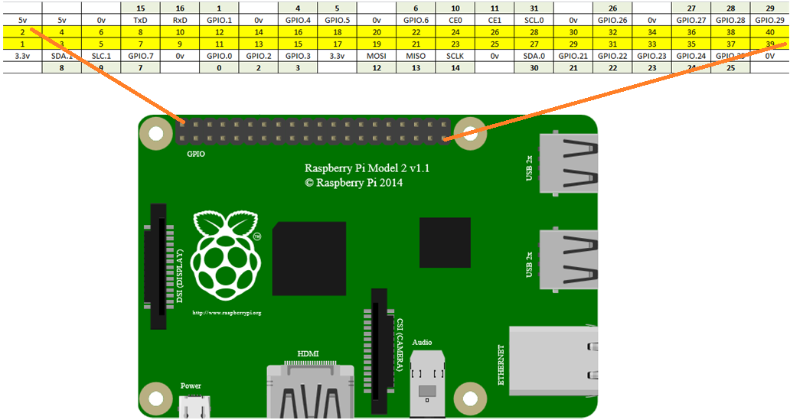
Front Sonar |  |  |  | x
 | 25 | 24 |  | x
5v | Trig | Echo | Gnd | x
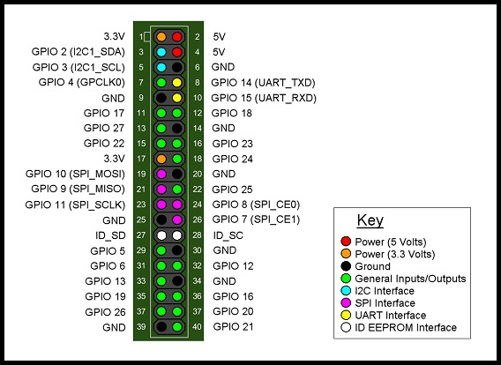
Left Sonar |  |  |  | x
 | 22 | 23 |  | x
5v | Trig | Echo | Gnd | x

Right Sonar |  |  |  | x
 | 4 | 5 |  | x
5v | Trig | Echo | Gnd | x

Left Encoded Wheel |  |  | x
0 |  |  | x
Sig | 5v | gnd | x

Right Encoded Wheel |  |  | x
21 |  |  | x
Sig | 5v | gnd | x

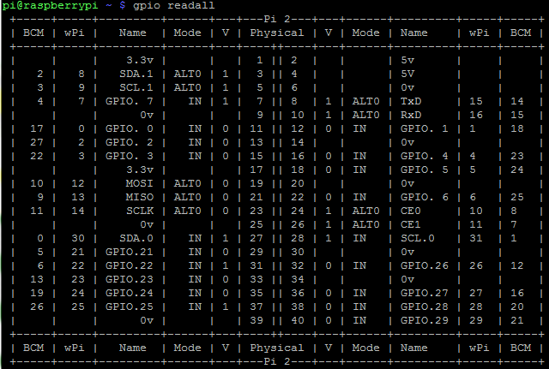
Power Shield |  |  |  |  | x
Digital |  |  |  |  | x
10 | 12 | 13 | 14 |  | x
10 | 11 | 12 | 13 | Gnd | x
SS | MOSI | MISO | SCLK |  | x

IR Reciever |  |  | x
1 |  |  | x
Sig | 5v | gnd | x

IR Rsender
26
Sig | 5v | gnd

Compass
 |  |  | 9 | 8
Gnd | 5v | DRDY | SCL | SDA

Romeo
DFRobot V1.2 Digital
0 | 1 | 2 | 3 | 4 | 5 | 6 | 7 | 8 | 9 | 10 | 11 | 12 | 13 | Gnd | Aref
 |  |  |  | M1 | E1 | E2 | M2

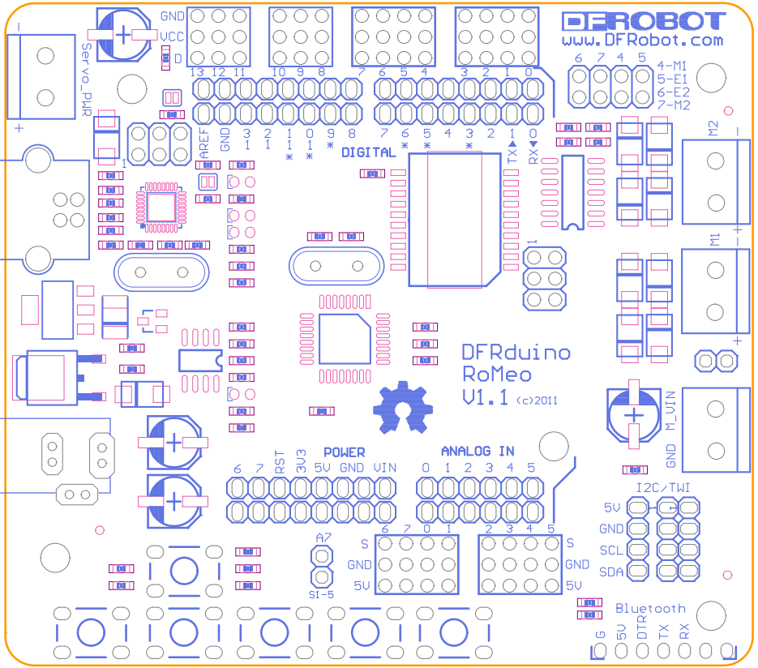
DFRobot V1.2 Analogic
14 | 15 | 16 | 17 | 18 | 19 | 20 | 21
A0 | A1 | A2 | A3 | A4 | A5 | A6 | A7

Left Motor |  |  |  | x |  | Left Light sensor |  |  | x
7 | 6 | M2- | M2+ | x |  | 18 |  |  | x
For/backward | Speed | Black | Red | x |  | Sig | 5v | gnd | x

Right Motor |  |  |  | x |  | Right Light sensor |  |  | x
4 | 5 | M1- | M1+ | x |  | 15 |  |  | x
For/backward | Speed | Black | Red | x |  | Sig | 5v | gnd | x

Servo motor horizontal |  |  | x |  |  | Raspberry |  |  |  |  | x
2 |  |  | x |  |  | 10 | 11 | 12 | 13 |  | x
Sig | 5v | gnd | x |  |  | 10 | 12 | 13 | 14 | Gnd | x
 |  |  |  |  |  | SS | MOSI | MISO | SCLK |  | x
Servo motor vertical |  |  | x
3 |  |  | x
Sig | 5v | gnd | x |  |  | Left Sound sensor |  |  | x
 |  |  |  |  |  | 19 |  |  | x
 |  |  |  |  |  | Sig | 5v | gnd | x

 |  |  |  |  |  | Right Sound sensor |  |  | x
 |  |  |  |  |  | 17 |  |  | x
 |  |  |  |  |  | Sig | 5v | gnd | x

